Imagen
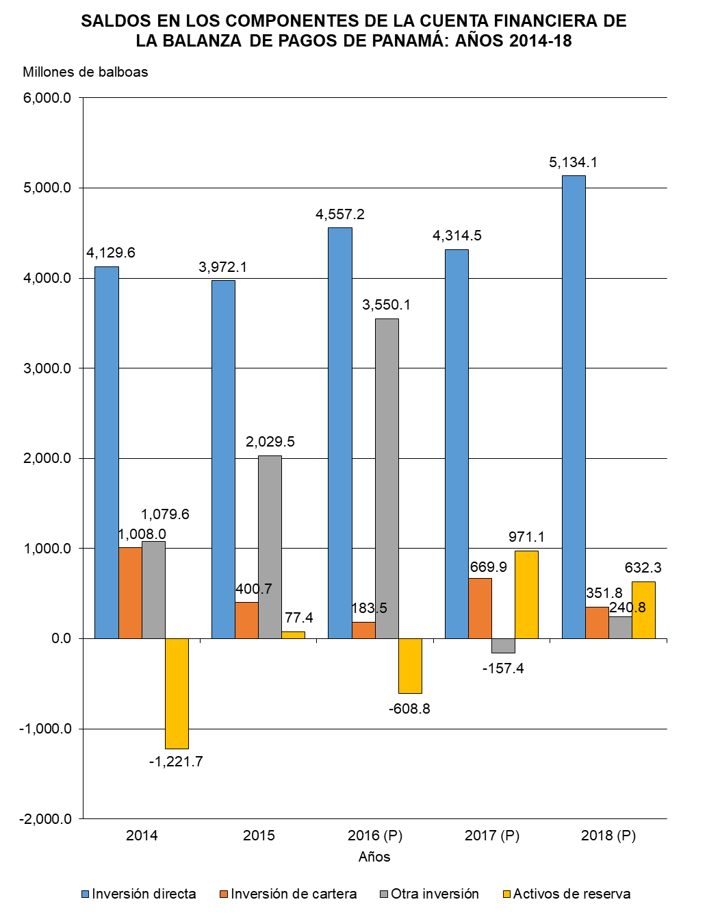

Gráfica Cuenta Financiera BN
SALDOS EN LOS COMPONENTES DE LA CUENTA FINANCIERA DE LA BALANZA DE PAGOS DE PANAMÁ: AÑOS 2014-18
 | Inversión directa | Inversión de cartera | Otra inversión | Activos de reserva
2014 | 4,129.6 | 1,008.0 | 1,079.6 | -1,221.7
2015 | 3,972.1 | 400.7 | 2,029.5 | 77.4
2016 (P) | 4,557.2 | 183.5 | 3,550.1 | -608.8
2017 (P) | 4,314.5 | 669.9 | -157.4 | 971.1
2018 (P) | 5,134.1 | 351.8 | 240.8 | 632.3

Gráfica Cuenta Financiera
SALDOS EN LOS COMPONENTES DE LA CUENTA FINANCIERA DE LA BALANZA DE PAGOS DE PANAMÁ: AÑOS 2014-18
 | Inversión directa | Inversión de cartera | Otra inversión | Activos de reserva
2014 | 4,129.6 | 1,008.0 | 1,079.6 | -1,221.7
2015 | 3,972.1 | 400.7 | 2,029.5 | 77.4
2016 (P) | 4,557.2 | 183.5 | 3,550.1 | -608.8
2017 (P) | 4,314.5 | 669.9 | -157.4 | 971.1
2018 (P) | 5,134.1 | 351.8 | 240.8 | 632.3

